大麻生会場
第18回 熊谷U-9少年サッカー大会 荒川大麻生公園
 |  |  |  |  |  |  |  |  |  | 荒川側 |  |  |  | ゴール置場 駐車禁止

 |  |  |  |  |  |  |  |  | グランドゴルフ場使用禁止

 |  |  |  |  |  |  | WC

アップスペース

観戦

本部
 |  | ▲ | Dピッチ |  |  | ▲
 |  |  |  |  |  |  |  |  | ▲ |  |  | ▲ |  | ▲ | ▲
 |  |  |  |  |  |  |  |  | Aピッチ |  |  |  |  | Bピッチ
選手
 |  | ▲ |  |  |  | ▲
選手
観戦
選手
選手
観戦

 |  | ▲ | Cピッチ |  |  | ▲

観戦
 |  | ▲ |  |  |  | ▲ |  |  | ▲ |  |  | ▲ |  | ▲ | ▲

 |  |  |  |  |  |  | WC |  | 身障者ｽﾍﾟｰｽ 駐車禁止

 |  |  |  |  |  |  |  |  |  |  | 駐車場

 |  |  |  |  | ソフトボール場 使用注意

 |  |  |  |  |  |  |  | 野鳥の会の駐車場 (コーン設置スペース) は、駐車禁止です。

 |  |  |  |  |  |  |  |  |  |  | ▲ | = | ボールパーソン

注意事項 |  |  |  | ※ 9時から14時までの車両循環ルール：時計反対まわり

1 | 駐車場の身障者スペースには対象者以外は駐車しないようにしてください。

2 | 野鳥の会の駐車場 (コーン設置スペース) は、駐車禁止です。

3 | 荒川側ゴール置場には駐車しないようにしてください。

4 | 道路に駐車する場合はグランド側に駐車しないようにしてください。

5 | アップスペースはお互いの状況を確認し譲り合って使用ください。

6 | グランドゴルフ場の使用はできません。 |  |  |  |  |  | ソフトボール場は注意して使用してください。

7 | ゴミは持ち帰り美化にご協力願います。

8 | ベンチサイドゴール裏にボールパーソン２名のご協力をお願いします。

9 | 公園内は禁煙です。

会場ｱｸｾｽ
荒川大麻生公園 アクセス方法
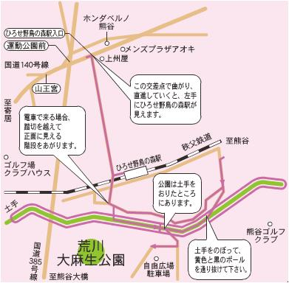

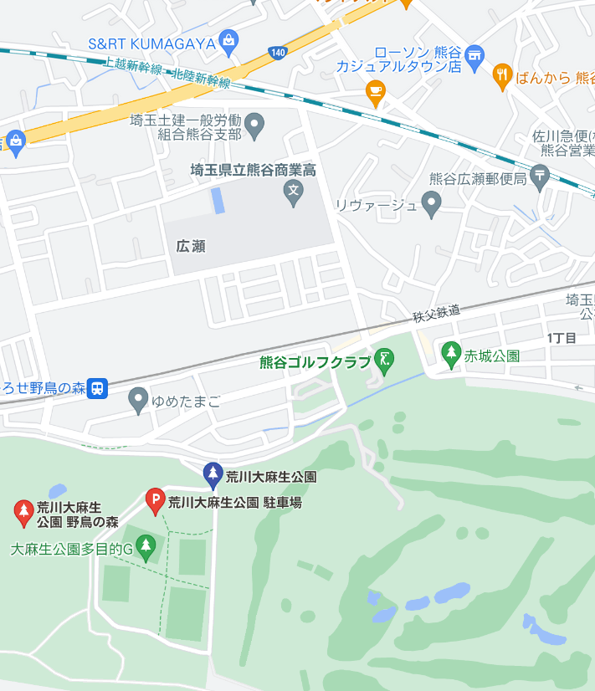

すれ違いできないためゆずり合ってください

ポールの通り抜け注意

土手の上を徐行にて走行

